Blad1
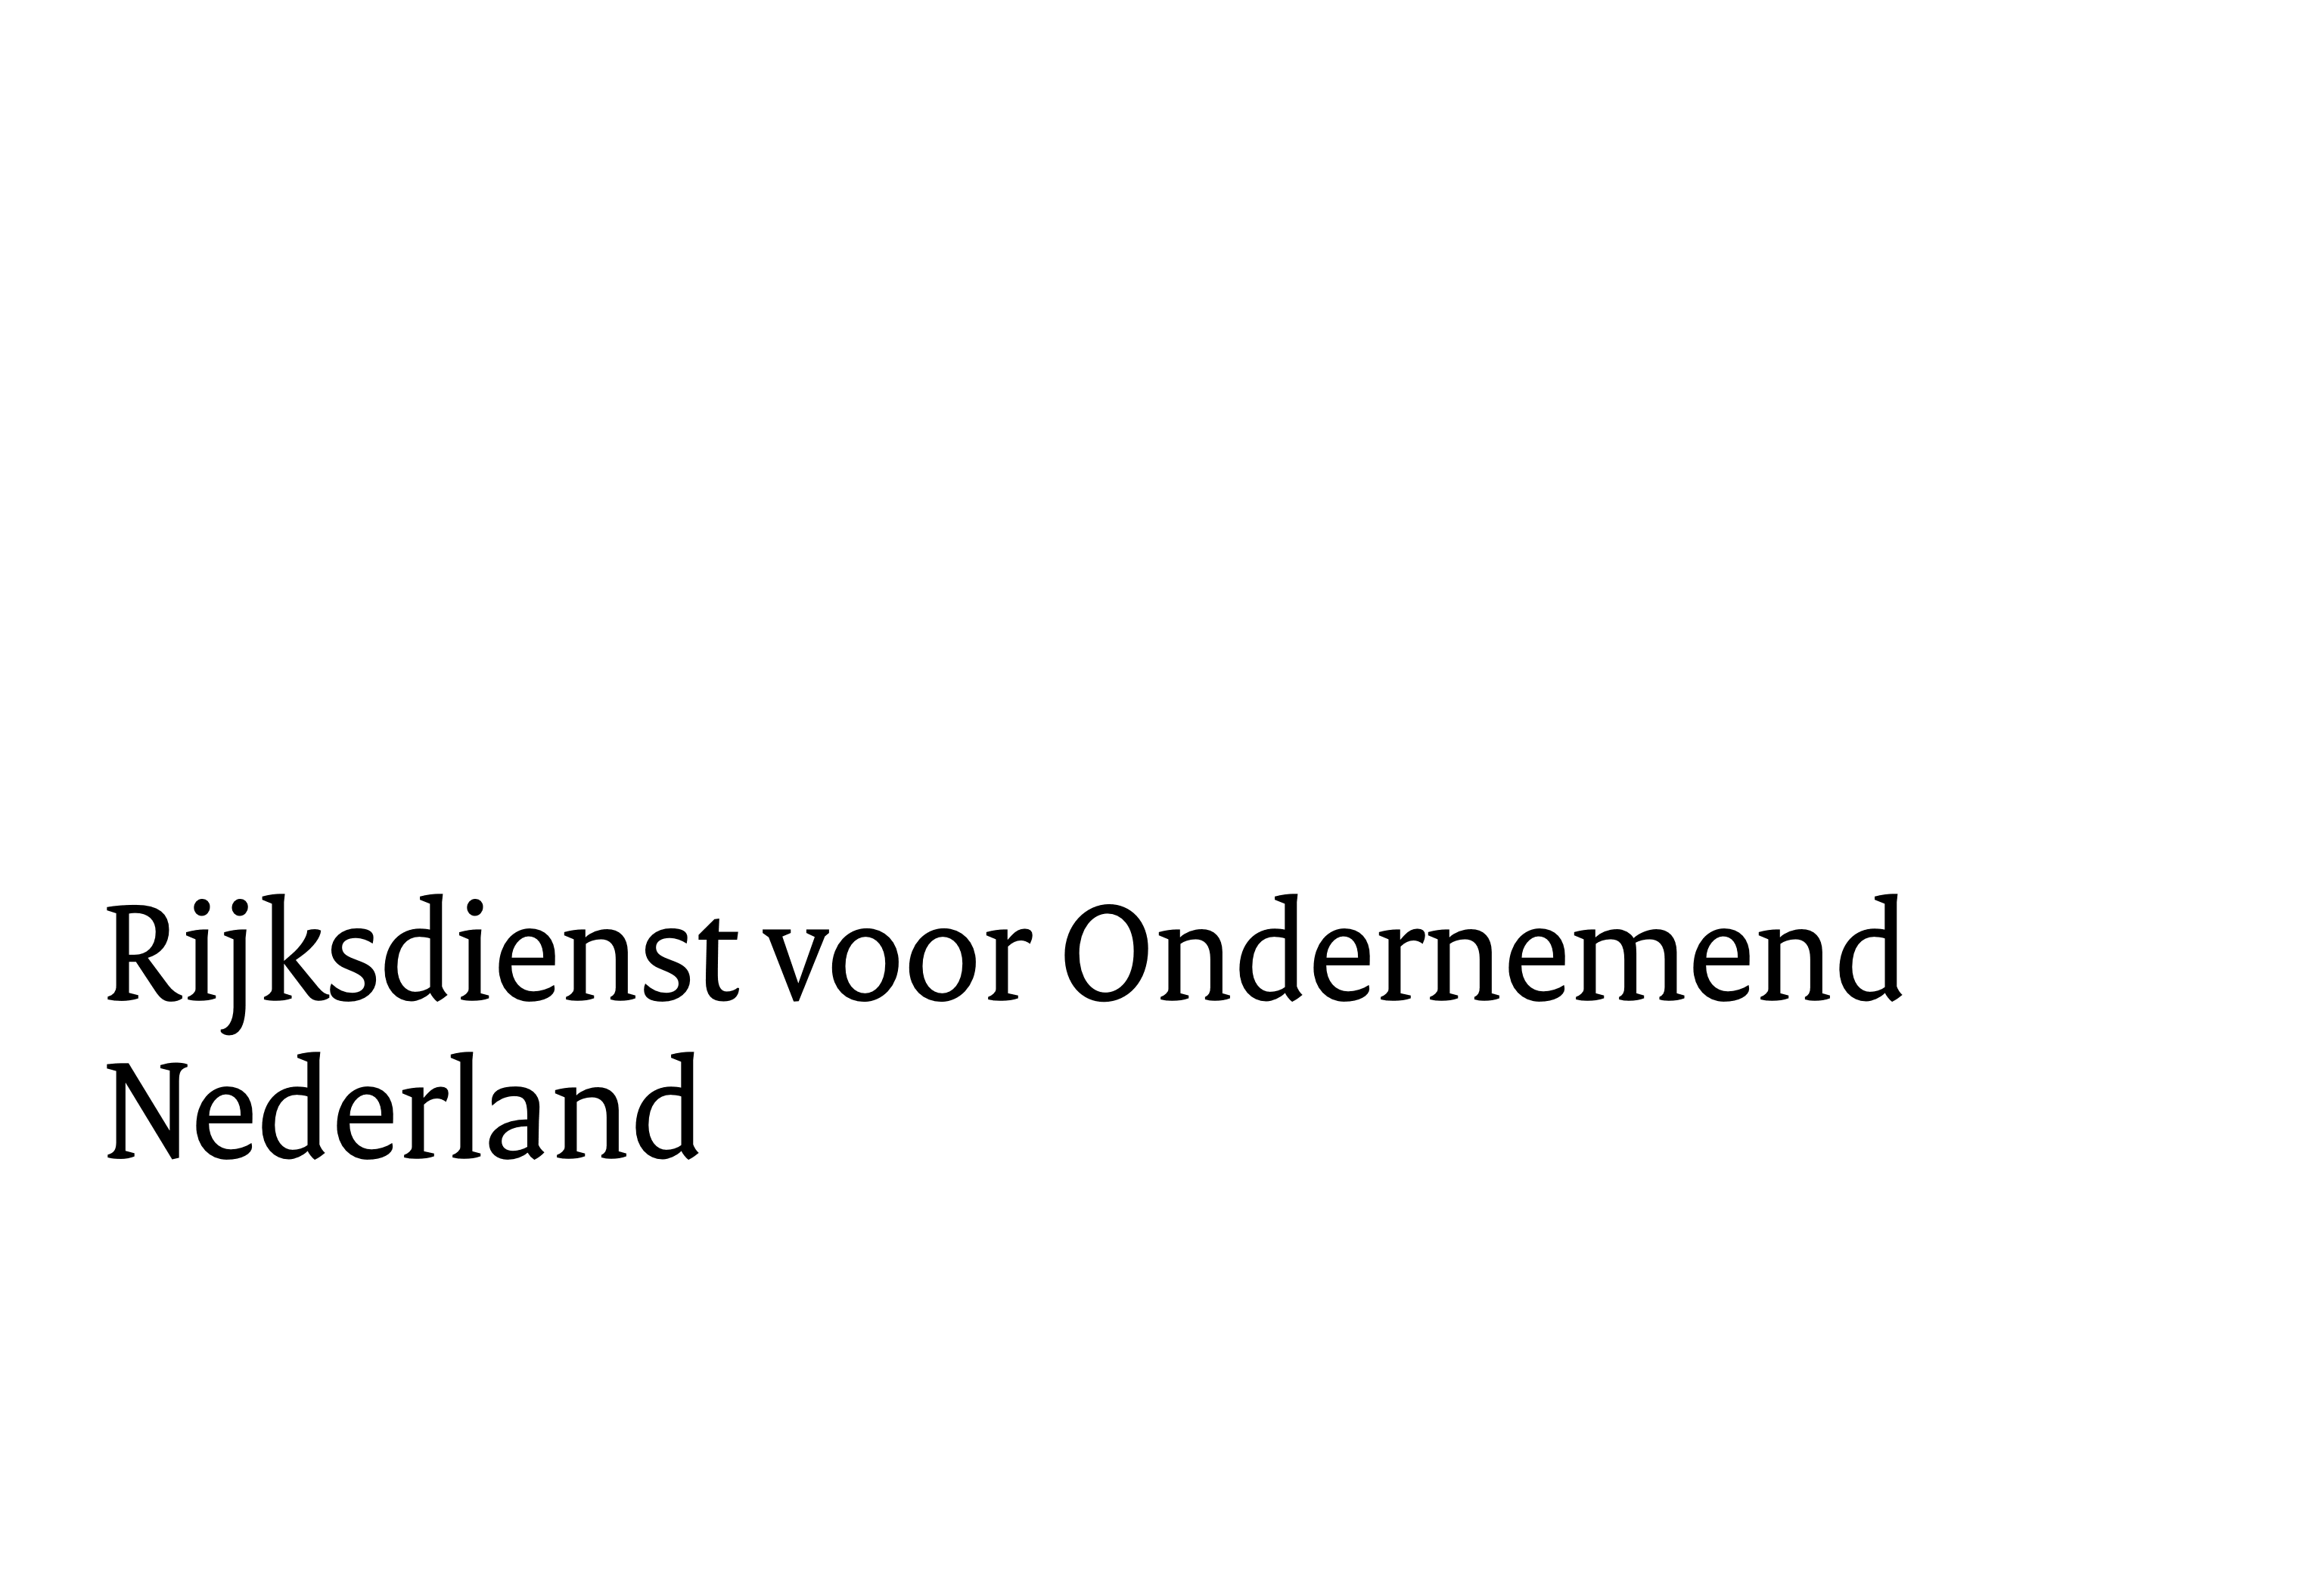

Prijzenformulier
Europese aanbesteding systeemintegratie studie wind op zee 2030-2040

nr. | product | prijs | percentage
1. | Projectplan | € - | 20%
2. | <<in te vullen mijlpaal>> | € - | 30%
3. | <<in te vullen mijlpaal>> | € - | 30%
4. | Acceptatie definitieve studie | € - | 20%
totaal |  | € - | 100%

Inschrijver
Naam ondertekenaar
functie ondertekenaar
handtekening
plaats en datum

